reporte
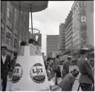
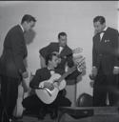
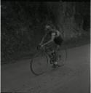
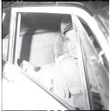
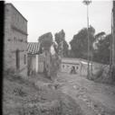

 | img | archivo | Código
3019 |  | /Volumes/Carlos_Caicedo/MINI/CC_NEG_CA01_S056_DOC017.jpg | CC_NEG_CA01_S056_DOC017
7194 |  | /Volumes/Carlos_Caicedo/MINI/CC_NEG_CA02_S010_DOC083.jpg | CC_NEG_CA02_S010_DOC083
7148 |  | /Volumes/Carlos_Caicedo/MINI/CC_NEG_CA02_S010_DOC037.jpg | CC_NEG_CA02_S010_DOC037
1654 |  | /Volumes/Carlos_Caicedo/MINI/CC_NEG_CA03_S042_DOC034.jpg | CC_NEG_CA03_S042_DOC034
4065 |  | /Volumes/Carlos_Caicedo/MINI/CC_NEG_CA04_S016_DOC005.jpg | CC_NEG_CA04_S016_DOC005
2419 |  | /Volumes/Carlos_Caicedo/MINI/CC_NEG_CA03_S035_DOC171.jpg | CC_NEG_CA03_S035_DOC171
6880 |  | /Volumes/Carlos_Caicedo/MINI/CC_NEG_CA02_S133_DOC0005.jpg | CC_NEG_CA02_S133_DOC0005
4607 |  | /Volumes/Carlos_Caicedo/MINI/CC_NEG_CA04_S030_DOC024.jpg | CC_NEG_CA04_S030_DOC024
1003 |  | /Volumes/Carlos_Caicedo/MINI/CC_NEG_CA03_S066_DOC010.jpg | CC_NEG_CA03_S066_DOC010
1028 |  | /Volumes/Carlos_Caicedo/MINI/CC_NEG_CA03_S003_DOC010.jpg | CC_NEG_CA03_S003_DOC010

